Inciso1&2
SISTEMA BANCARIO

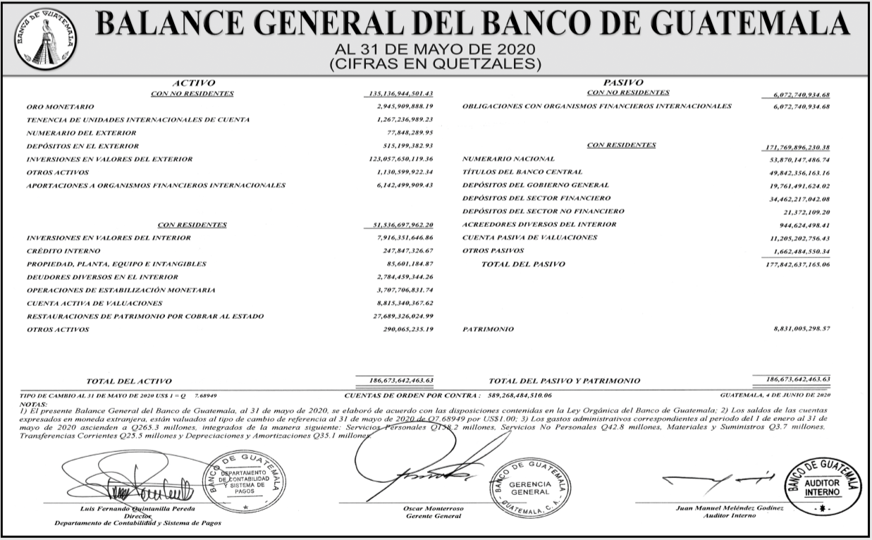
BALANCE GENERAL CONDENSADO CONSOLIDADO
AL 31/05/2020
Cifras en miles de quetzales

 | MONEDA NACIONAL | MONEDA EXTRANJERA | TOTAL
A C T I V O | 266,121,640 | 100,319,401 | 366,441,042

DISPONIBILIDADES | 35,619,812 | 17,008,069 | 52,627,882
Caja | 7,193,155 | 679,305 | 7,872,460
Banco Central | 26,801,169 | 7,027,966 | 33,829,135
Bancos del País | 308,599 | 32,529 | 341,128
Bancos del Exterior | 505,703 | 9,061,260 | 9,566,963
Cheques a Compensar | 811,187 | 189,003 | 1,000,190
Giros sobre el Exterior | 0 | 18,006 | 18,006

INVERSIONES | 95,812,610 | 8,203,957 | 104,016,566
En Títulos-Valores para Negociación | 0 | 0 | 0
En Títulos-Valores para la Venta | 52,179,643 | 5,934,877 | 58,114,521
En Títulos-Valores para su Vencimiento | 39,292,077 | 2,134,012 | 41,426,089
Operaciones de Reporto | 3,976,185 | 106,615 | 4,082,800
Certificados de Participación | 576,529 | 0 | 576,529
Intereses Pagados en Compra de Valolres | 10,943 | 28,452 | 39,395

SUMA | 96,035,378 | 8,203,957 | 104,239,334
(-) Estimaciones por Valuación | 222,768 | 0 | 222,768

CARTERA DE CRÉDITOS | 122,602,356 | 72,321,883 | 194,924,239
Vigente | 124,364,537 | 72,818,657 | 197,183,194
Vencida | 3,353,370 | 875,493 | 4,228,863

SUMA | 127,717,907 | 73,694,151 | 201,412,058
(-) Estimaciones Por Valuación | 5,115,551 | 1,372,267 | 6,487,819

PRODUCTOS FINANCIEROS POR COBRAR | 2,177,959 | 428,762 | 2,606,721
CUENTAS POR COBRAR (Neto) | 1,285,772 | 394,037 | 1,679,809
BIENES REALIZABLES (Neto) | 890,226 | 210,016 | 1,100,242
INVERSIONES PERMANENTES (Neto) | 817,150 | 1,517,394 | 2,334,544
OTRAS INVERSIONES (Neto) | 224,825 | 233,231 | 458,057
SUC., CASA MATRIZ Y DEPTOS. ADSCRITOS | 0 | 0 | 0
INMUEBLES Y MUEBLES (Neto) | 4,248,367 | 0 | 4,248,367
CARGOS DIFERIDOS (Neto) | 2,442,563 | 2,052 | 2,444,614

P A S I V O | 236,217,448 | 95,765,341 | 331,982,788

OBLIGACIONES DEPOSITARIAS | 226,043,211 | 50,653,357 | 276,696,568
Depósitos Monetarios | 74,394,624 | 24,778,010 | 99,172,634
Depósitos de Ahorro | 53,931,349 | 10,527,603 | 64,458,951
Depósitos a Plazo | 96,782,506 | 15,256,733 | 112,039,238
Depósitos a la Orden | 249,362 | 31,218 | 280,580
Depósitos con Restricciones | 685,371 | 59,794 | 745,165

CRÉDITOS OBTENIDOS | 84,851 | 40,589,984 | 40,674,836
Del Banco Central | 0 | 0 | 0
De Instituciones Financieras Nacionales | 76,000 | 53,057 | 129,057
De Instituciones Financieras Extranjeras | 8,851 | 38,705,585 | 38,714,436
De Organismos Internacionales | 0 | 1,831,342 | 1,831,342

OBLIGACIONES FINANCIERAS | 259,692 | 173,069 | 432,761
GASTOS FINANCIEROS POR PAGAR | 875,501 | 477,827 | 1,353,328
CUENTAS POR PAGAR | 5,925,699 | 801,225 | 6,726,925
PROVISIONES | 1,424,726 | 0 | 1,424,726
SUC. , CASA MATRIZ Y DEPTOS. ADSCRITOS | 0 | 0 | 0
OTRAS OBLIGACIONES | 0 | 2,829,732 | 2,829,732
CRÉDITOS DIFERIDOS | 471,190 | 89,576 | 560,766
SUMA | 235,084,870 | 95,614,772 | 330,699,642
OTRAS CUENTAS ACREEDORAS | 1,132,577 | 150,569 | 1,283,147

C A P I T A L C O N T A B L E | 34,458,253 |  | 34,458,253

CAPITAL PAGADO | 10,608,850 |  | 10,608,850
Capital Autorizado | 21,725,000 |  | 21,725,000
Capital no Pagado (-) | 11,201,132 |  | 11,201,132
Casa Matriz, Capital Asignado | 84,982 |  | 84,982
APORTACIONES PERMANENTES | 2,865,171 |  | 2,865,171
RESERVAS DE CAPITAL | 17,098,950 |  | 17,098,950
RESERVAS PARA ACTIVOS EXTRAORDINARIOS | 0 |  | 0
REVALUACIÓN DE ACTIVOS | 423,285 |  | 423,285
OBLIGACIONES SUBORDINADAS | 0 |  | 0
GANANCIAS Y PÉRDIDAS POR FUSIÓN | 0 |  | 0
VALUACIÓN DE ACTIVOS DE RECUPERACIÓN DUDOSA | 248,520 |  | 248,520
PROVISIÓN DE BENEFICIOS A EMPLEADOS | 182,652 |  | 182,652
AJUSTES AL IMPUESTO SOBRE LA RENTA | 0 |  | 0
GANANCIAS O PÉRDIDAS POR CAMBIOS EN EL VALOR DE MERCADO DE LAS INVERSIONES | 105,369 |  | 105,369
RESULTADO DE EJERCICIOS ANTERIORES | 1,642,540 |  | 1,642,540
RESULTADOS DEL EJERCICIO | 2,145,261 |  | 2,145,261

TOTAL IGUAL A LA SUMA DEL ACTIVO | 0 |  | 366,441,042

